CodeBook
파일명 | 데이터 차원 | 영문명 | 한글명 | 변수 상세설명 | 최소값 | 최대값 | 평균값 | 표준편차 | 도메인 단위 | 결측치 수 | 중복값 여부 | 타입(변경전) | 타입(변경후) | Key | 특이사항 | 테이블 추가설명
Case.csv | 174 * 8 | case_id | 감염사례ID | ■ 감염사례의 고유코드(지역코드 5자리 + 케이스번호), 지역코드: Region.csv의 지역부분코드(code) 5자리 + 케이스 번호 2자리 | 1000001 | 7000004 | - | - |  | 0 | 없음 | int64 |  | PK | 지역코드: Region.csv의 지역부분코드(code) 5자리 + 케이스 번호 2자리 | ○ case_id 컬럼명에 ' ' 과 같은 공백이 들어가 있어 DB 적재 시 수정 필요 ==> 현재 df_case에 데이터 셋을 받은 다음 case_id 컬럼 사용 x ○ 컬럼정보를 보고싶을 경우, 한칸 공백을 넣어줄 것. e.g) df_case[' case_id'] ○ info() 로 확인했을 때는 결측치가 없으나, 실제 결측치를 - 로 처리한 경우가 많음 (결측치 수: - 로 처리된 값의 수를 의미) ○ 집단감염이 False 인 경우: 환자접촉(contact with patient'), 해외유입('overseas inflow'), 기타('etc') ○ 기타('etc'): 개인감염 케이스, 조사가 진행중인 케이스, 관련사례가 진행중인 케이스 등 *** 노이즈 발견하여 csv 파일 변경. 환경에 따라서 글자가 깨져서 보이는 현상 발견 case_id 2000005
 |  | province | 지역(도) | ■ 감염이 발생한 광역자치단체(특별시, 광역시, 도) | - | - | - | - |  | 0 | 있음 | object |  |  | 17개 광역자치단체 이름
 |  | city | 지역(시) | ■ 감염이 발생한 시 | - | - | - | - |  | 53 | 있음 | object |  |  | from other city': 감염이 외부에서 시작됨
 |  | group | 집단감염(T/F) | ■ 집단감염 사례 여부 | - | - | - | - | True/False | 0 | 있음 | bool |  |  | 신천지 집단감염이 압도적(전체 확진자의 45%)
 |  | infection_case | 감염 사례명 | ■ 감염이 발생한 사건(사례) 명 | - | - | - | - |  | 0 | 있음 | object |  |  | etc 포함 사례 이름 81가지
 |  | confirmed | 확진자수 | ■ 확진판정을 받은 사람의 수 (누적계) | 0 | 4511 | 65.488 | 355.097 |  | 0 | 있음 | int64 |  |  | 확진자수 top3인 지역은 모두 대구
 |  | latitude | 위도 | ■ 사례가 발생한 지역의 위도 | - | - | - | - |  | 109 | 있음 | object |  |  | 감염집단의 위도(감염발생한 기관이 명확해도 결측치가 다수)
 |  | longitude | 경도 | ■ 사례가 발생한 지역의 경도 | - | - | - | - |  | 109 | 있음 | object |  |  | 감염집단의 경도
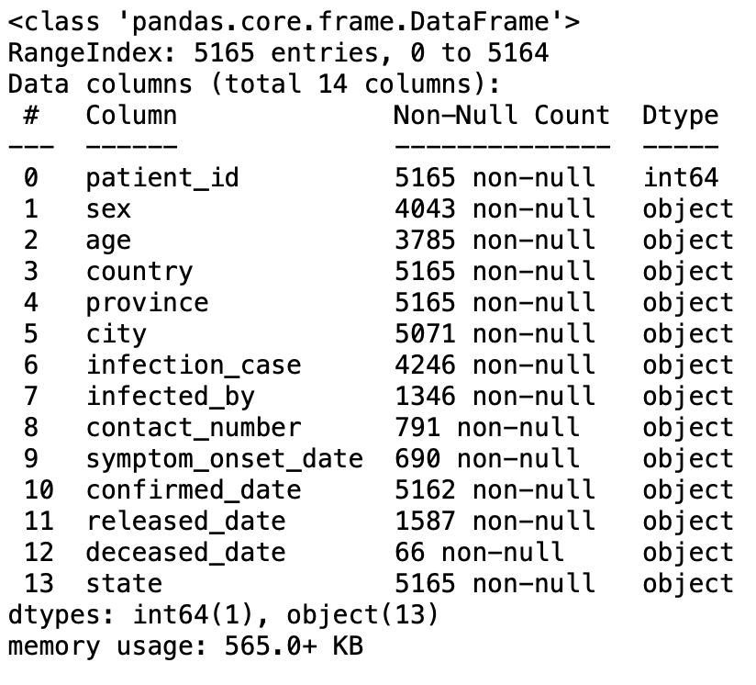
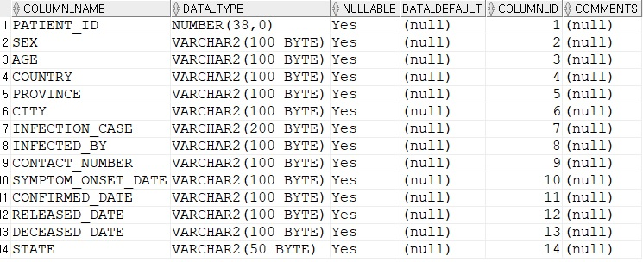
PatientInfo.csv | 5,165 * 14 | patient_id | 환자 ID | ■환자의 ID, 10자리 숫자로 구성, 지역번호(5자리) + 환자 ID(5자리), 지역번호는 'Region.csv' 참조, 두가지의 환자 type 이 존재함 지역 수청에서 부여한 'local_number'와 KCDC에서 부여한 'global_number' | 1000000001 | 7000000019 | 2863634562 | 2074210725.3 |  | 0 | 없음 | int64 |  | PK |  | ***** 주의 ****** 오라클에 데이터 적재시, 데이터타입이 맞지 않아 지속적으로 오류 발생 id 를 제외한 모든 데이터는 varchar2로 넣었으니 참고하세요!!!!!!
 |  | sex | 환자 성별 | ■환자의 성별 구분 | - | - | - | - |  | - | 있음 | object | [카테고리 예정?] |  | female(43%), male(35%), other(22%)
 |  | age | 환자 나이 | ■환자의 나이, 10년 단위를 기준으로 분류함 | - | - | - | - |  | - | 있음 | object |  |  | null(27%), 20s(17%), other(56%)
 |  | country | 환자 국적 | ■환자 국적 | - | - | - | - |  | 0 | 있음 | object |  |  | Korea(99%), China(1%), Other(1%)
 |  | province | 행정 단위: 주 | ■환자의 행정단위: 특별시·광역시·도 | - | - | - | - |  | 0 | 있음 | object |  |  | seoul(25%), Gyeongsangbuk-do(24%), other(50%)
 |  | city | 행정 단위: 시 | ■환자의 행정단위: 시·군·구 | - | - | - | - |  | - | 있음 | object |  |  | Gyeongsan-si(12%), Seongnam-si(3%), Other(84%)
 |  | infection_case | 감염 경로 | ■환자의 감염 경로에 대한 상세 설명 (2차 감염 부터는 케이스를 환자 접촉으로 분류) | - | - | - | - |  | - | 있음 | object |  |  | contact with patient(31%), null(18%), Other(51%)
 |  | infected_by | 접촉한 감염자 ID | ■감염 경로에서 접촉한 감염자의 ID, Patient_ID 컬럼을 참조하고 있음. | - | - | - | - |  | - | 있음 | object
 |  | contact_number | 감염 후 접촉한 사람 수 | ■감염후 접촉한 사람 수 | - | - | - | - |  | - | 있음 | object
 |  | symptom_onset_date | 증상 확인 시기 | ■코로나 증상 확인 시기 | - | - | - | - |  | - | 있음 | object |  |  | 초기 증상을 확인한 주체가 의사인지 본인인지 불분명함.
 |  | confirmed_date | 확진날짜 | ■코로나 확진 판정 날짜 | - | - | - | - |  | - | 있음 | object
 |  | released_date | 퇴원날짜 | ■퇴원 날짜 | - | - | - | - |  | - | 있음 | object
 |  | deceased_date | 사망날짜 | ■사망 날짜 | - | - | - | - |  | o | 있음 | object
 |  | state | 현재 상황 | ■환자의 현재 상황을 'released(격리 해제), isolated(격리),None(결측치)'로 구분, 격리한 장소는 병원을 기준으로 한다. | - | - | - | - |  | 0 | 있음 | object | [카테고리 예정?]
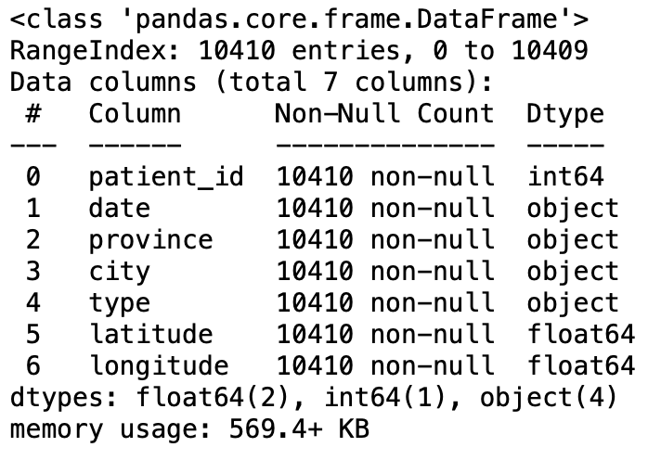
PatientRoute.csv | 10,410 * 7 | patient_id | 환자 ID | ■환자 ID | 1000000001 | 6100000133 | 2087839170 | 1784859634.7 |  | 0 | 있음 | int64 |  | 참조키 |  | date -> 오라클 임포트 시 moving_date 로 컬럼명 변경
 |  | date | 날짜 | ■환자가 이동한 날짜, YYYY-MM-DD 형식 | - | - | - | - |  | 0 | 있음 | object
 |  | province | 행정 단위: 주 | ■환자가 이동한 지역(행정 단위: 특별시·광역시·도) | - | - | - | - |  | 0 | 있음 | object |  |  | seoul(50%), Gyeongsangbuk-do(8%), other(41%)
 |  | city | 행정 단위: 시 | ■환자가 이동한 지역(행정 단위: 시·군·구) | - | - | - | - |  | 0 | 있음 | object |  |  | jung-gu(6%), Gwanak-gu(5%), other(89%)
 |  | type | 방문지 | ■환자가 방문한 장소(학교, 병원, 교통시설, 등....) | - | - | - | - |  | 0 | 있음 | object |  |  | hospital(32%), etc(28%), other(40%)
 |  | latitude | 위도 | ■환자 방문 장소의 위도 | 33.45464 | 38.19317 | 36.95589 | 0.84083 |  | 0 | 있음 | float64 |  |  | 두 정보가 동시에 사용되어야 함, 위도와 경도는 wgs84 좌표계를 기준으로 한다.
 |  | longitude | 경도 | ■환자 방문 장소의 경도 | 126.301 | 129.4757 | 127.43423 | 0.79845 |  | 0 | 있음 | float64
Time.csv | 163 * 7 | date | 등록날짜 | ■ COVID-19 관련 데이터가 업데이트된 날짜 | 2020-01-20 | 2020-06-30 | - | - | 날짜 | 0 | 없음 | object |  |  | 데이터 형식 : YYYY-MM-DD | ○ 정보 업데이트 시간은 중요하지 x(적재시 사용x) ○ 필요시 파생 변수로 일일 검사자 수, 일일 확진자 수, 일일 격리해제 수 , 일일 사망자수 추가 date -> 오라클 임포트시 update_date 로 컬럼명 변경
 |  | time | 등록시간 | ■ COVID-19 관련 데이터가 업데이트된 시간 | 0 | 16 | - | - | 시(24표기) | 0 | 있음 | int64 |  |  | 3월 2일부터 KCDC 업데이트 시간 변경(12:00 AM에서 16:00 PM)
 |  | test | 누적 검사자 | ■ COVID-19 누적 검사자 수 | 1 | 1273766 | 497779.718 | 395883.016 | 명 | 0 | 있음 | int64
 |  | negative | 누적 비확진자 | ■ COVID-19 누적 비확진자 수(음성판정) | 0 | 1240157 | 475483.902 | 386561.122 | 명 | 0 | 있음 | int64
 |  | confirmed | 누적 확진자 | ■ COVID-19 누적 확진자 수 | 1 | 12800 | 7834.865 | 4666.041 | 명 | 0 | 있음 | int64
 |  | released | 누적 격리해제 | ■ COVID-19 확진자 중 누적 격리해제 수 | 0 | 11537 | 5604.313 | 4544.317 | 명 | 0 | 있음 | int64
 |  | deceased | 누적 사망자 | ■ COVID-19 확진자 중 누적 사망자 수 | 0 | 282 | 157.104 | 114.011 | 명 | 0 | 있음 | int64
TimeAge.csv | 1,089 * 5 | date | 등록날짜 | ■ COVID-19 관련 데이터가 업데이트된 날짜 | 2020-03-02 | 2020-06-30 | - | - | 날짜 | 0 | 있음 | object |  |  | 3월 2일 이후부터 표집 | ○ 정보 업데이트 시간은 중요하지 x(적재시 사용x) ○ PatientInfo.csv의 age 컬럼을 중 값이 들어있는 환자만 집계
 |  | time | 등록시간 | ■ COVID-19 관련 데이터가 업데이트된 시간 | 0 | 0 | - | - | 시(24표기) | 0 | 있음 | int64 |  |  | 모든 값 0
 |  | age | 연령대 | ■ COVID-19 확진자의 연령대 | - | - | - | - | 10세 단위기준 | 0 | 있음 | object |  |  | - PatientInfo.csv의 age 사용, 문자(s) 포함 - 0s ~ 80s - PatientInfo.csv의 age 정보가 있는 환자만 포함 (PatientInfo.age 정보가 결측치인 환자x)\
 |  | confirmed | 누적 확진자 | ■ COVID-19 누적 확진자 수 | 32 | 3362 | 1158.129 | 822.619 | 명 | 0 | 있음 | int64
 |  | deceased | 누적 사망자 | ■ COVID-19 확진자 중 누적 사망자 수 | 0 | 139 | 23.42 | 37.388 | 명 | 0 | 있음 | int64
TimeGender.csv | 245 * 5 | date | 등록날짜 | ■ COVID-19 관련 데이터가 업데이트된 날짜 | 2020-03-02 | 2020-06-30 | - | - | 날짜 | 0 | 있음 | object |  |  |  | ○ PatientInfo.csv의 sex 컬럼을 중 male, female 값이 들어있는 환자만 집계
 |  | time | 등록시간 | ■ COVID-19 관련 데이터가 업데이트된 시간 | 0 | 0 | - | - | 시(24표기) | 0 | 있음 | int64
 |  | sex | 성별 | ■ COVID-19 확진자의 성별 | - | - | - | - | 성별 | 0 | 있음 | object |  |  | - 남자 : male, 여자 : female - PatientInfo.csv의 sex 정보가 있는 환자만 포함(PatientInfo.sex 정보가 결측치인 환자x)
 |  | confirmed | 누적 확진자 | ■ COVID-19 누적 확진자 수 | 1591 | 7305 | 5211.545 | 1293.219 | 명 | 0 | 있음 | int64
 |  | deceased | 누적 사망자 | ■ COVID-19 확진자 중 누적 사망자 수 | 9 | 151 | 105.384 | 40.038 | 명 | 0 | 있음 | int64
TimeProvince.csv | 2,771 * 6 | date | 등록날짜 | ■ COVID-19 관련 데이터가 업데이트된 날짜 | 2020-01-20 | 2020-06-30 | - | - | 날짜 | 0 | 있음 | object |  |  |  | ○ 정보 업데이트 시간은 중요하지 x(적재시 사용x)
 |  | time | 등록시간 | ■ COVID-19 관련 데이터가 업데이트된 시간 | 0 | 16 | - | - | 시(24표기) | 0 | 있음 | int64
 |  | province | 지역명(도, 시) | ■ 대한민국 도, 시 명 | - | - | - | - | 행정시 | 0 | 있음 | object
 |  | confirmed | 누적 확진자 | ■ COVID-19 누적 확진자 수 | 0 | 6906 | 444.308 | 1360.891 | 명 | 0 | 있음 | int64 |  |  | 2020년 2월 21일부터의 누적확진자 수, 그 이전 정보는 다를 수 있음
 |  | released | 누적 격리해제 | ■ COVID-19 확진자 중 누적 격리해제 수 | 0 | 6700 | 320.726 | 1126.041 | 명 | 0 | 있음 | int64 |  |  | 2020년 3월 5일부터의 누적 격리해제자 수, 그 이전 정보는 다를 수 있음
 |  | deceased | 누적 사망자 | ■ COVID-19 확진자 중 누적 사망자 수 | 0 | 189 | 9.24 | 32.639 | 명 | 0 | 있음 | int64 |  |  | 2020년 3월 5일부터의 누적 사망자 수, 그 이전 정보는 다를 수 있음
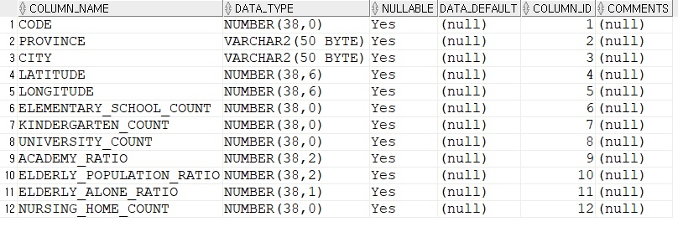
Region.csv | 174*8 | code | 지역코드 | ■ 지역 부분 코드 | 10000 | 80000 | 32912.09 | 19373.34 |  | 0 | 없음 | int64 |  |  | 시작값은 10000에서 10씩증가 | ○ 정확성과 안정성을 보장하기 위해 매월 업데이트하며 2020월 6월 30일까지의 업데이트 된 데이터 세트
 |  | province | 지역명(도, 시) | ■ 특별 도시/ 광역시/ 도 | - | - | - | - | 명 | 0 | 없음 | object |  |  | 전국을 지역단위로 구분
 |  | city | 도시 | ■ 시/군/구 | - | - | - | - | 명 | 0 | 있음 | object |  |  | 지역을 시,도,군으로 세분화
 |  | latitude | 위도 | ■ 위도상의 좌표 | - | - | - | - | 명 | 0 | 없음 | float64
 |  | longitude | 경도 | ■ 경도상의 좌표 | - | - | - | - | 명 | 0 | 없음 | float64
 |  | elementary_school_count | 초등학교 수 | ■ 지역의 초등학교 수 | 4 | 6087 | 74.18 | 402.71 | 개 | 0 | 없음 | int64
 |  | kindergarten_count | 유치원 수 | ■ 지역의 유치원 수 | 4 | 8837 | 107.9 | 588.78 | 개 | 0 | 없음 | int64
 |  | university_count | 대학교 수 | ■ 지역의 대학교 수 | 0 | 340 | 4.15 | 22.51 | 개 | 0 | 없음 | int64
 |  | academy_ratio | 학원 비율 | ■ 지역의 학원 비율 | 0 | 4.18 | 1.29 | 0.59 | % | 0 | 없음 | float64
 |  | elderly_population_ratio | 노인 인구비율 | ■ 지역의 노인 인구비율 | 7 | 40.26 | 20.92 | 8.08 | % | 0 | 없음 | float64
 |  | elderly_alone_ratio | 독거노인 비율 | ■ 지역의 독거노인 비율 | 3 | 24.7 | 10.64 | 5.6 | % | 0 | 없음 | float64
 |  | nursing_home_count | 양로원 수 | ■ 지역의 양로원 수 | 11 | 94865 | 1159.25 | 6384.18 | 개 | 0 | 없음 | int64
Weather.csv | 26,271 * 10 | code | 지역코드 | ■ 지역 구분 코드 | 10000 | 70000 | - | - |  | 0 | 있음 | int64 |  |  |  | ○ 2016.01.01~2020.06.29사이의 날씨를 기록한 데이터. ○ 평균기온, 최저기온, 최고기온, 강수량, 최대풍속, 풍향, 평균상대습도는 소수점 네번째 자리에서 반올림한 값. ○ 표면적으로 코로나와 관련된 컬럼이 없음.
 |  | province | 지역명(도, 시) | ■ 지역명 | - | - | - | - |  | 0 | 있음 | object |  |  | 특별시, 광역시, 시, 도 (도의 경우 -do로 표기됨)
 |  | date | 등록날짜 | ■ 데이터 등록 날짜 | 42370 | 44011 | - | - |  | 0 | 있음 | object |  |  | YYYY-MM-DD
 |  | avg_temp | 평균기온 | ■ 작성 날짜의 평균기온 | -14.8 | 33.9 | 13.386 | 9.520 | ℃ | 15 | 있음 | float64 |  |  | min_temp, max_temp값을 이용해 도출 가능
 |  | min_temp | 최저기온 | ■ 작성 날짜의 최저기온 | -19.2 | 30.3 | 9.665 | 9.897 | ℃ | 5 | 있음 | float64
 |  | max_temp | 최고기온 | ■ 작성 날짜의 최고기온 | -11.9 | 40 | 18.779 | 9.586 | ℃ | 3 | 있음 | float64
 |  | precipitation | 강수량 | ■ 작성 날짜의 강수량 | 0 | 266 | 1.487 | 8.190 | mm | 0 | 있음 | float64 |  |  | 비가 오지 않았을 경우 0으로 표기됨
 |  | max_wind_speed | 최대풍속 | ■ 작성 날짜의 최대풍속 | 1 | 29.4 | 5.110 | 2.016 | kt | 9 | 있음 | float64
 |  | most_wind_direction | 풍향 | ■ 작성 날짜의 풍향 | 20 | 360 | 195.900 | 106.167 | º | 29 | 있음 | float64 |  |  | 가장 빈번한 풍향
 |  | avg_relative_humidity | 평균상대습도 | ■ 작성 날짜의 평균상대습도 | 10.4 | 100 | 65.696 | 17.195 | % | 20 | 있음 | float64 |  |  | 상대습도: 공기가 최대로 품을 수 있는 수증기 양과 실제 포함된 수증기 양의 비율
SearchTrend.csv | 1,642 * 5 | date | 날짜 | ■ 검색 일자 | 2016-01-01 | 2020-06-29 | - | - | - | 0 | 없음 | object |  | PK | YYYY-MM-DD | ○ 분석기간 내 검색된 일별/검색어별 검색건수 ○ 검색량은 해당기간 동안 가장 높은 검색량을 100으로 설정 후 , 그에 대한 상대적인 값으로 설정 ○ 데이터 출처는 Naver Datalab ○ 검색어는 한국어 기준 date -> 오라클 임포트 시 search_date 로 컬럼명 변경
 |  | cold | 감기 | ■ 검색어 '감기' (한국어)의 검색량 | 0.0516 | 15.721 | 0.191 | 0.46 | - | 0 | 있음 | float64 |  |  | 적재시 사용 x
 |  | flu | 독감 | ■ 검색어 '독감' (한국어)의 검색량 | 0.01 | 27.327 | 0.245 | 0.762 | - | 0 | 있음 | float64 |  |  | 적재시 사용 xx (코로나와 관련성 떨어짐)
 |  | pneumonia | 폐렴 | ■ 검색어 '폐렴' (한국어)의 검색량 | 0.069 | 11.393 | 0.221 | 0.463 | - | 0 | 있음 | float64
 |  | coronavirus | 코로나바이러스 | ■ 검색어 '코로나바이러스' (한국어)의 검색량 | 0.002 | 100 | 1.863 | 9.042 | - | 0 | 있음 | float64 |  |  | 검색량이 압도적
SeoulFloating.csv | 1,084,800 * 7 | floating_date | 날짜 | ■ 2020년 1월 1일부터, 동년 5월 31일까지 | 2020-01-01 | 2020-05-31 | - | - | 연, 월, 일 | 0 | 있음 | object |  |  | YYYY-MM-DD 6월 이후의 값 없음 | ○ 3월 11일, 1시, 70대, 남성, 중구의 유동인구가 최소값 ○ 2월 4일, 14시, 30대, 여성, 강남구의 유동인구가 최대값 ○ KEY설정시 인조키 필요
 |  | hour | 시간 | ■ 0시부터, 23시까지 | 0 | 23 | - | - | 시(24표기) | 0 | 있음 | int64
 |  | birth_year | 연령대 | ■ 20대부터, 70대까지 | 20 | 70 | - | - | 대 | 0 | 있음 | int64 |  |  | 10대, 80대 없음
 |  | sex | 성별 | ■ 여성(Female), 남성(Male) | - | - | - | - | - | 0 | 있음 | object
 |  | province | 지역명(도, 시) | ■ 서울(Seoul) | - | - | - | - | 행정시 | 0 | 있음 | object |  |  | 서울시만 존재
 |  | city | 지역명(구) | ■ 25개 지역 (도봉구, 동대문구, 동작구, 은평구, 강북구, 강동구, 강남구, 강서구, 금천구, 구로구, 관악구, 광진구, 종로구, 중구, 중랑구, 마포구, 노원구, 서초구, 서대문구, 성북구, 성동구, 송파구, 양천구, 영등포구, 용산구 | - | - | - | - | 행정구 | 0 | 있음 | object
 |  | fp_num | 유동인구 수 | ■ 날짜, 시간별, 지역(구)의 유동인구 | 3630 | 127640 | 27426.965 | 12695.047 | 명 | 0 | 있음 | int64 |  |  | 10명 단위로 표시
Policy.csv | 434 * 7 | policy_id | 정책 ID | ■정책 ID |  |  |  |  |  |  | 없음 | int64
 |  | country | 정책을 실행한 나라 | ■Korea(한국) |  |  |  |  |  |  | 있음(korea) | object
 |  | type | 정책 유형 | ■Alert(경보), Immigration(출입국), Health(보건 정책), Social(사회정책) , Education(교육 정책), Technology(기술 정책), Administrative (관리 정책), Transformation(정책 변경) |  |  |  |  |  |  | 있음 | object
 |  | gov_policy | 정부 정책 | ■Infectious Disease Alert Level, Special Immigration Procedure, Mandatory 14-day Self-Quarantine, Mandatory Self-Quarantine & Diagonostic Tests, Emergency User Authoization of Diagnostic Kit, Drive-Through sCreeening Center, Mask Distribution, Social Distancing Campaign, Thanks to Challenge Korean School Closure, School Opening Delay, School Opening with Online Class |  |  |  |  |  |  | 있음 | object
 |  |  |  | ■Alert(경보) - 감염병 위기 경보 수준
 |  |  |  | ■ Immigration (출입국 ) - 특별 출입국 심사, 14일간 자가격리, 자가 격리 및 자가 진단 키트
 |  |  |  | ■ Health(보건 정책) - 진단 키트 긴급 사용승인, 도보이동식 진료소 진행, 마스크 분배
 |  |  |  | ■ Social (사회 정책) - 사회적 거리두기 캠패인, 덕분에 챌린지(국민 참여형 챌린지)
 |  |  |  | ■ Education (교육 정책) - 휴교령, 개학 연기, 온라인개학 및 수업 구축
 |  |  |  | ■ Technology (기술 정책) - 오픈API(공적 마스크 판매처, 마스크 재고 관련 데이터 등), KI - Pass(전자출입명부) 시스템 시행, 코로나 19 자가진단 앱(보건소 및 질병 관리 본부 관리), 자가격리자 안전보고 앱 설치, 자가 격리자 관리 전자팔치
 |  |  |  | ■ Adminitrative (관리 정책) - 클램 및 주점 영업 중지, 행정명령
 |  |  |  | ■ Transformation (정책 변경) - 주52시간제 등의 근로 조건 개선 정책, 사회적 거리두기, 입금 체불 등 마스크 정책 변경
 |  | detail | 상세 내용 | ■ 코로나 감염병 재난 위기 경보 수준 (Level 1 ~ 4(Blue ~ Red) ) (1) 관심(파란): 해외에서의 신종감엽병의 발생 및 유행 (2) |  |  |  |  |  |  | 없음 | object
 |  |  |  | ■ 나라별 특별 입국 심사 절차 - (중국, 홍콩, 마카우, 일본, 이테리, 이란, 프랑스, 독일, 스페인, 영국, 네덜란드, 전세계)
 |  |  |  | ■ Health(보건 정책 ) - 총 5번의 진단 키트 긴급 사용승인 (EUA), 표준 운영 절차(도보이동식 진료소), 마스크 5부제
 |  |  |  | ■ Ki-PAss : QR코드 서비스 통한 전자 출입명부 제도 시행
 |  |  |  | ■ 사회 정책 - 사회적 거리두기 단계
 |  | start_date | 정책 시행 시작 날짜 | ■ 첫 정책 실시 날짜 (2020/01/03), 최근 (2020/05/28) |  |  |  |  |  |  | 있음 | object
 |  | end_date | 정책 중단 날짜 | ■ 감염병 위기 경보 1,2,3 단계 중단 날짜, 사회적 거리두기, 학년별 개학 연기 및 휴교령 중단 날짜, 클럽 및 주점 영업 중지(2주간 실시), 코인 노래 방 내 모임 금지, 대중교통 대책(마스크 소지) |  |  |  |  |  |  | 있음 | object |  |  | YYYY-MM-DD

